Sheet1
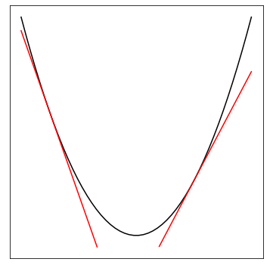
a | x | b
100 | 500 | 500 | 25000500
200 | 500 |  | 100000

100000 | 500 | -24999500 | 25000500

a | x | b
100 | -750 | 500 | 56250500
200 | -750 |  | -150000

-150000 | -750 | -56249500 | 56250500

a | x | b
100 | 1000 | 500 | 100000500
200 | 1000 |  | 200000

Sheet2
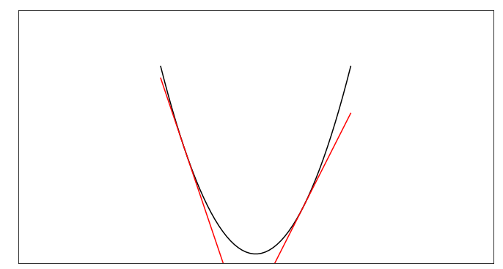

$$y=E(x)$$

$$\frac{d}{dx}E\left(x^{\left(1\right)}\right)=−3$$

$$x^{(2)}=x^{(1)}−ε\frac{d}{dx}E\left(x^{\left(1\right)}\right)$$
$$=x^{\left(1\right)}+3ε$$

$$\frac{d}{dx}E\left(x^{\left(2\right)}\right)=2$$
$$x^{(3)}=x^{(2)}−ε\frac{d}{dx}E\left(x^{\left(2\right)}\right)=x^{\left(2\right)}−2ε$$

Sheet3
①重み（初期値）で問題を解く
エポック | 重み
② ①の結果に対して、誤差を求める

$$t$$
$$w^{t}$$

$$−ε{∇E}_{t}$$
③ ①の結果に対して②の誤差を反映した重みを計算する。計算した重みで問題を解く

$$w^{t+1}$$
$$t+1$$

④ ③の結果に対して、誤差を求める
$$−ε∇E_{t+1}$$

$$t+2$$
$$w^{t+2}$$
③ ③の結果に対して④の誤差を反映した重みを計算する。計算した重みで問題を解く

